パンフレット50名
女子 |  | 県立西原高等学校 |  |  |  |  |  |  | ＜所在地＞
 |  |  |  |  |  |  |  |  |  | 西原町字翁長610

チームスタッフ |  |  |  |  |  |  | チームの紹介
コーチ |  |  | 金城 末美
Ａコーチ |  |  | 宮國 苑華
引率教諭 |  |  | 金城 末美
マネージャー |  |  | 金岡 純加

Ｎｏ | 氏 名 |  |  | 学年 | 身長 （ｃｍ） | 出身中学校 | Ｎｏ | 氏 名 |  |  | 学年 | 身長 （ｃｍ） | 出身中学校

1 | 平田 莉世 |  |  | 3 | 160 | 真志喜中 | 26 | 宮城 羽奈 |  |  | 1 | 151 | 城北中
2 | 宜保 胡々乃 |  |  | 3 | 164 | 西原中 | 27 | 島袋 愛菜 |  |  | 1 | 158 | 豊見城中
3 | 砂川 優和 |  |  | 3 | 155 | 神森中 | 28 | 久手堅 梨帆 |  |  | 1 | 166 | 嘉数中
4 | 仲間 美陽 |  |  | 3 | 165 | 仲西中 | 29 | 渡辺 愛海 |  |  | 1 | 162 | 与那原中
5 | 酒井 栞奈 |  |  | 3 | 150 | コザ中 | 30 | 伊波 由珠妃 |  |  | 1 | 166 | 城東中
6 | 津波古 彩音 |  |  | 3 | 160 | 嘉数中 | 31 | 儀間 心 |  |  | 1 | 154 | 浦添中
7 | 仲宗根 心愛 |  |  | 3 | 152 | コザ中 | 32 | 酒井 柚紀 |  |  | 1 | 150 | コザ中
8 | 島村 曜莉 |  |  | 3 | 160 | コザ中 | 33 | 國場 怜心 |  |  | 1 | 160 | 北谷中
9 | 與儀 琉叶 |  |  | 3 | 158 | 西原東中 | 34 | 宇久田 朋操 |  |  | 1 | 164 | 大里中
10 | 西平 梨々果 |  |  | 3 | 158 | 琉附中 | 35 | 下田 舞結 |  |  | 1 | 158 | 北谷中
11 | 宮城 碧子 |  |  | 2 | 153 | 安岡中 | 36 | 大城 愛莉 |  |  | 1 | 163 | 松島中
12 | 大城 愛莉 |  |  | 2 | 166 | 神森中 | 37 | 松田 愛梨 |  |  | 1 | 176 | 神森中
13 | 西平 未來 |  |  | 2 | 161 | 神森中 | 38 | 八木 みりぃ |  |  | 1 | 171 | 東風平中
14 | 平良 春蘭 |  |  | 2 | 151 | 西原中 | 39 | 仲宗根 杏胡 |  |  | 1 | 165 | 浦西中
15 | 川越 唯央奈 |  |  | 2 | 147 | 嘉数中 | 40 | 新垣 るのあ |  |  | 1 | 163 | 豊見城中
16 | 宮城 陽菜 |  |  | 2 | 170 | 石嶺中 | 41 | 鶴田 りのあ |  |  | 1 | 164 | 兼城中
17 | 川満 燿 |  |  | 2 | 158 | 仲井真中 | 42 | 妹尾 雅 |  |  | 1 | 171 | 北中城中
18 | 比嘉 乃愛 |  |  | 2 | 155 | 神森中 | 43 | 村吉 柚奈 |  |  | 1 | 156 | 松島中
19 | 島袋 凪 |  |  | 2 | 156 | 浦西中 | 44 | 大石 有結美 |  |  | 0 | 0 | マネージャー
20 | 鶴田 りあな |  |  | 2 | 162 | 兼城中 | 45 | 0 |  |  | 0 | 0 | 0
21 | 池間 桃奈 |  |  | 2 | 160 | 南星中 | 46 | 0 |  |  | 0 | 0 | 0
22 | 砂川 佳奈 |  |  | 2 | 150 | 安岡中 | 47 | 0 |  |  | 0 | 0 | 0
23 | 植村 梨世 |  |  | 2 | 162 | 西谷中 | 48 | 0 |  |  | 0 | 0 | 0
24 | 湧川 ゆな |  |  | 1 | 162 | コザ中 | 49 | 0 |  |  | 0 | 0 | 0
25 | 與那嶺 望月 |  |  | 1 | 166 | 佐敷中 | 50 | 0 |  |  | 0 | 0 | 0
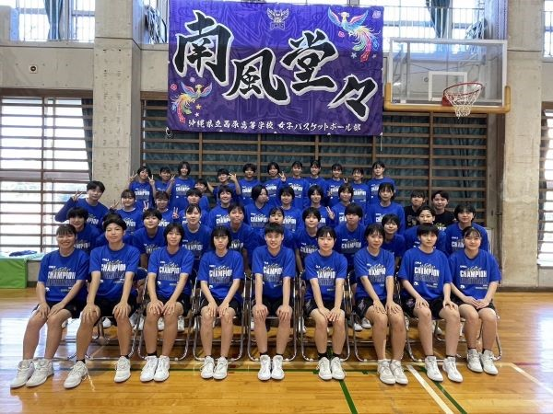
チーム集合写真を枠内に貼り付けてください ※１．写真の余白はトリミングをして、枠内に収まるようにお願いします。 ※２．合同チームは合同で１部作成して下さい。 ※３．パンフレットは白黒で印刷されます。 |  |  |  |  |  |  |  | 選手権大会の目標・意気込み

※写真データは1MB以下まで容量を小さくしてください！ 参照→https://faq.nec-lavie.jp/qasearch/1007/app/servlet/qadoc?QID=019231
参考「写真や画像のサイズを変更する方法」※別サイトへ移動します。

